400g3
견 적 서

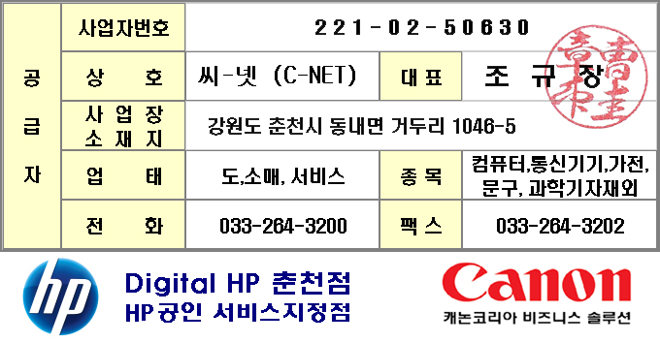
바디텍메드 |  | 귀하
전화 : | 010-4292-1309
팩스 : | shs2@boditech.co.kr
담당 : | 송휘승

아래와 같이 견적합니다.

견 적 합 계 : | ₩45,000
견 적 일 자 : | 2017-06-20
결 재 조 건 :

품 명 | 규 격 | 수 량 | 단 가 | 금 액 | 세 액 | 합 계 액
 |  |  |  | - | - | -
컴퓨터부품 | 파워 500W ATX | 1 | 40,909 | 40,909 | 4,091 | 45,000
 |  |  |  | - | - | -
 |  |  |  | - | - | -
 |  |  |  | - | - | -
 |  |  |  | - | - | -
 |  |  |  |  |  | -
 |  |  |  |  | - | -
 |  |  |  |  | - | -
 |  |  |  |  | - | -
 |  |  |  |  | - | -
 |  |  |  |  | - | -

* 결제계좌 : 신한 110-138-600484 씨-넷 |  |  | 합 계 | 40,909 | 4,091 | 45,000
* 견적담당 : | 전형성(010-8725-0991)
* REMARK

